手入力現品票
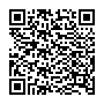
現 品 票 |  | 注意事項： |  |  | ロット番号： | KARI671210
 |  | 無電解ニッケルメッキ
2024/11/08
 |  |  | 個数： | 1 | 12月1次
完成部番： | ff4433

 |  |  |  |  | dd33
B１部番：
B２部番：
F１部番： |  |  |  |  | dd55
F２部番：
L 部番：
R 部番： |  |  |  |  |  |  | fd12 | " | / | fd123 | G
C 部番：
工程：

